Obuwie_klas_I_ogólnozawodowe_sp
 |  |  |  |  | baza-nw.ciop.pl
Kalkulator naddatków wymiarowych wynikających stosowania środków ochrony nóg
Klasyfikacja I – skórzane tekstylne
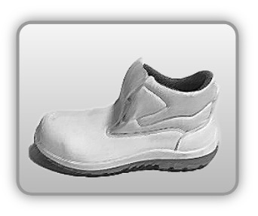 | Obuwie o właściwościach ochronnych – ogólnozawodowe skórzane m.in. dla przemysłu spożywczego
Właściwości ochronne |  |  |  | 
Klasyfikacja I Model B – trzewik S2 SRC P • odporność mechaniczna – ochrona stopy przed przekłuciem oraz ochrona palców przed ściskaniem uderzeniem • odporność poślizg • odporność olej • odporność wodę • odporność benzynę inne rozpuszczalniki

Kalkulator naddatków wymiarowych obuwia o właściwościach ochronnych – ogólnozawodowe skórzane m.in. dla przemysłu spożywczego
Typ NW | miara antropo­metryczna y1, y2, x1, z1, o1 [cm] | wymiar całkowity Y1, Y2, X1, Z1, O1 [cm] |  | wymiar naddatku [cm] |  | przyrost względny [%]
 |  | min | max | min | max | min | max
NW wysokości Y1 (pięta) | 181.5 | 184.2 | 185.1 | 2.7 | 3.6 | 1.5 | 2.0
NW wysokości Y2 (palce) | 3.8 | 6.8 | 7.4 | 3.0 | 3.6 | 78.9 | 94.7
NW szerokości X1 | 9.5 | 11.0 | 11.5 | 1.5 | 2.0 | 15.8 | 21.1
NW długości Z1 | 28.5 | 31.1 | 31.6 | 2.6 | 3.1 | 9.1 | 10.9
NW obwodu O1 | 25.2 | 31.0 | 31.5 | 5.8 | 6.3 | 23.0 | 25.0

Opracowano na podstawie wyników V etapu programu wieloletniego „Poprawa bezpieczeństwa i warunków pracy”, finansowanego w zakresie badań naukowych i prac rozwojowych ze środków Narodowego Centrum Badań i Rozwoju. Projekt I.PB.10: Opracowanie danych do nowego atlasu miar człowieka, związanych ze stosowaniem środków ochrony indywidualnej z uwzględnieniem wybranych parametrów widzenia. Koordynator programu: Centralny Instytut Ochrony Pracy – Państwowy Instytut Badawczy.

